Enunciados
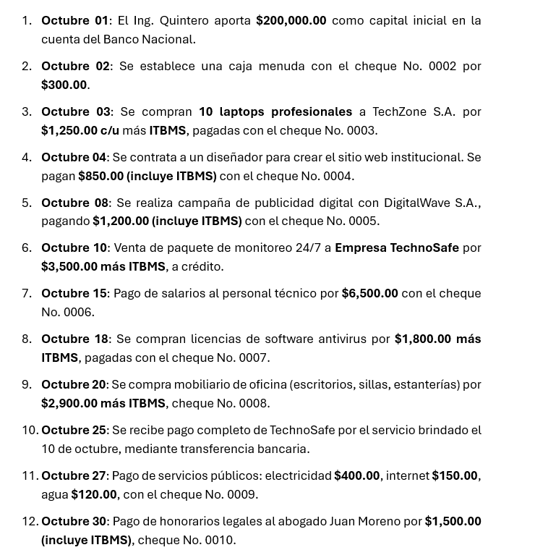

Estado Financiero de la empresa
En conclusión, la empresa tuvo un primer mes bastante movido. Si bien terminó con una pérdida de $10,224.00, esto no significa que la empresa esté mal, sino que considero que es algo normal cuando una empresa recién empieza, ya que los gastos iniciales como salarios, equipos y licencias son altos antes de tener suficientes clientes. Lo positivo es que la empresa no debe nada a nadie, tiene casi todo su dinero disponible en el banco y ya logró su primera venta a TechnoSafe, la cual cobró exitosamente. Eso demuestra que hay actividad real y que el negocio tiene potencial.

Javier Forchiney

